Planilha1
ESCALA DE PASSES DOS DESBASTADORES - BD1 E BD2 - CATEGORIA CNT

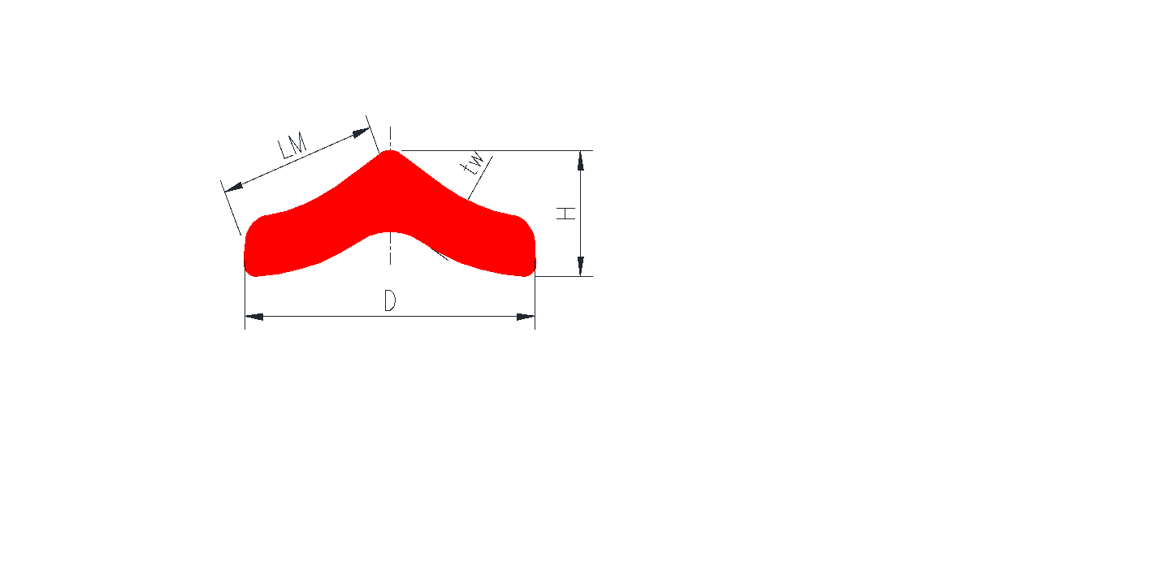
Matéria prima: |  |  |  |  |  |  |  |  |  | Esboços dos Desbastadores: |  |  |  |  |  |  |  |  |  |  |  | Tempos teóricos
Tipo: |  |  | BL1 |  |  |  |  |  | BD1 |  |  |  |  | BD2 |  |  |  |  |  |  |  | Laminação |  | 40.1 | [s]
Espessura: |  |  | 220.0 | [mm] |  | BL | BL |  | Esp. Alma - tw: |  | 220.0 | [mm] |  | Espessura - tw: |  | 46.0 | [mm] |  |  |  |  | Morto |  | 73.0 | [s]
Altura: |  |  | 220.0 | [mm] |  | BL | BL |  | Altura - H: |  | 220.0 | [mm] |  | Altura - H: |  | 97.1 | [mm] |  |  |  |  | Total |  | 113.1 | [s]
Largura: |  |  | 240.0 | [mm] |  | BL | BL | 220.0 | Largura - L: |  | 240.0 | [mm] |  | Largura - D: |  | 245.4 | [mm] |  |  |  |  | Produtividade |  | 69.4 | [t/h]
Comprimento: |  |  | 7.1 | [m] |  | BL | BL |  | Prof. Int. - h: |  | --- | [mm] |  | --- |  | --- | ---
Área: |  |  | 52263.5 | [mm2] |  | BL | BL |  | Larg. Int - bl: |  | --- | [mm] |  | Linha média |  | 134.0 | [mm] |  |  |  |  | Produto:
Kg/m: |  |  | 394.6 |  |  | 240.0 |  |  | Área: |  | 52263.5 | [mm2] |  | Área: |  | 12164.8 | [mm2] |  |  |  |  | L152X152X9,5
Peso: |  |  | 2781.9 | [kg] |  |  |  |  | Comprimento: |  | 7.1 | [m] |  | Comprimento: |  | 30.5 | [m] |  |  |  |  | N.º da Escala |  | 90
 |  |  |  |  |  |  |  |  | kg/m |  | 394.6 |  |  | kg/m |  | 91.8

L152X152X9,5 - L152X152X12,7
BD | NP | Canal |  |  | Giro | Tipo | Alma |  | Luz | Pass Line | Perfil |  | Área |  |  |  | Comp | Dia. Trab | Velocidade |  | Tempos |  | Força | Torque
 |  | Posição do stripper |  |  |  |  | Espes. | DH |  |  | Largura | Altura | mm2 |  | Red | Along. |  |  | Entr. | Lam | Lam | Morto
 |  | Ent |  | Sai |  |  | [mm] | [mm] | [mm] | [mm] | [mm] | [mm] |  |  | [%] | [l] | [m] | [mm] | [m/s] | [m/s] | [s] | [s] | [kN] | [kN.m]
 | 0 | --- |  |  | --- | --- | 0 | --- | --- | --- | 240.0 | 220.0 | 52264 |  | --- | --- | 7.1 | --- | --- | --- | --- | --- | --- | ---
BD1 | 1
 | 2
 | 3
 | 4
 | 5
 | 6
 | 7
 | 8
 | 9
 | 10
 | 11
 | 12
 | 13
BD2 | 1 |  | 6/BOX1 |  | N | E | 145 | 75.0 | 49 | 100 | 256 | 145 | 36547 |  | 30.1 | 1.430 | 10.2 | 966 | 0.8 | 2.5 | 4.6 | 25.0 | 3515.1 | 608.8
 | 2 |  | 6/BOX1 |  | N | E | 116 | 29.0 | 20 | 80 | 262 | 116 | 29837 |  | 18.4 | 1.225 | 12.4 | 966 | 0.8 | 2.9 | 5.1 | 4.0 | 2508.7 | 270.2
 | 3 |  | 5/BOX2 |  | S | E | 218 | 43.8 | 38 | 130 | 125 | 218 | 26758 |  | 10.3 | 1.115 | 13.9 | 882 | 0.8 | 3.3 | 5.3 | 14.0 | 1303.9 | 165.0
 | 4 |  | 5/BOX2 |  | N | E | 199 | 19.0 | 19 | 115 | 129 | 199 | 25174 |  | 5.9 | 1.063 | 14.7 | 882 | 0.8 | 3.7 | 5.4 | 4.0 | 938.4 | 78.2
 | 5 |  | 3/H |  | S | C | 129 | 0.0 | 110 | 70 | 240 | 129 | 25174 |  | 0.0 | 1.000 | 14.7 | 1036 | 1.0 | 4.2 | 5.0 | 14.0 | 0.0 | 0.0
 | 6 | q | 3/H |  | N | C | 69 | 60.2 | 17 | 70 | 253 | 106 | 17120 |  | 32.0 | 1.470 | 21.7 | 1013 | 1.0 | 4.6 | 6.5 | 4.0 | 4231.3 | 672.5
 | 7 |  | 1/G | p | N | CA | 46 | 23.0 | 13 | 60 | 245 | 97 | 12165 |  | 28.9 | 1.407 | 30.5 | 1027 | 1.0 | 5.0 | 8.1 | 8.0 | 2665.1 | 263.6
 | 8
 | 9
 | 10
 | 11
 | 12
 | 13
BD3 | 1 |  | 6/BOX1 |  | N | E | 145 | 75.0 | 49 | 100 | 256 | 145 | 36547 |  | 30.1 | 1.430 | 10.2 | 966 | 0.8 | 2.5 | 4.6 | 25.0 | 3515.1 | 608.8
 | 2 |  | 6/BOX1 |  | N | E | 116 | 29.0 | 20 | 80 | 262 | 116 | 29837 |  | 18.4 | 1.225 | 12.4 | 966 | 0.8 | 2.9 | 5.1 | 4.0 | 2508.7 | 270.2
 | 3 |  | 5/BOX2 |  | S | E | 218 | 43.8 | 38 | 130 | 125 | 218 | 26758 |  | 10.3 | 1.115 | 13.9 | 882 | 0.8 | 3.3 | 5.3 | 14.0 | 1303.9 | 165.0
 | 4 |  | 5/BOX2 |  | N | E | 199 | 19.0 | 19 | 115 | 129 | 199 | 25174 |  | 5.9 | 1.063 | 14.7 | 882 | 0.8 | 3.7 | 5.4 | 4.0 | 938.4 | 78.2
 | 5 |  | 3/H |  | S | C | 129 | 0.0 | 110 | 70 | 240 | 129 | 25174 |  | 0.0 | 1.000 | 14.7 | 1036 | 1.0 | 4.2 | 5.0 | 14.0 | 0.0 | 0.0
 | 6 | q | 3/H |  | N | C | 69 | 60.2 | 17 | 70 | 253 | 106 | 17120 |  | 32.0 | 1.470 | 21.7 | 1013 | 1.0 | 4.6 | 6.5 | 4.0 | 4231.3 | 672.5
 | 7 |  | 1/G | p | N | CA | 46 | 23.0 | 13 | 60 | 245 | 97 | 12165 |  | 28.9 | 1.407 | 30.5 | 1027 | 1.0 | 5.0 | 8.1 | 8.0 | 2665.1 | 263.6
 | 8
 | 9
 | 10
 | 11
 | 12
 | 13

